2022_05_data
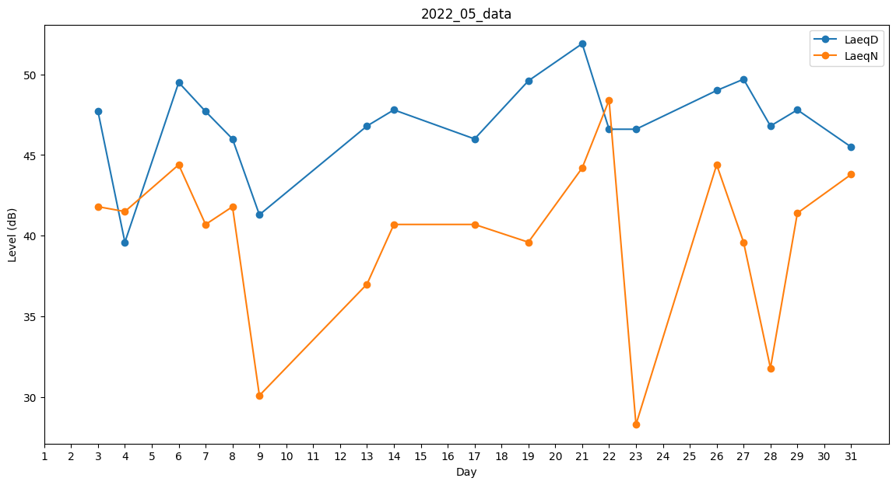
Day | LaeqD | LaeqN
1 | 46.9 | 0
2 | 45.9 | 0
3 | 47.7 | 41.8
4 | 39.6 | 41.5
5 | 0 | 41.5
6 | 49.5 | 44.4
7 | 47.7 | 40.7
8 | 46 | 41.8
9 | 41.3 | 30.1
10 | 39.4 | 0
11 | 47 | 0
12 | 51.1 | 0
13 | 46.8 | 37
14 | 47.8 | 40.7
15 | 51.4 | 0
16 | 45.9 | 0
17 | 46 | 40.7
18 | 47.7 | 0
19 | 49.6 | 39.6
20 | 48.6 | 0
21 | 51.9 | 44.2
22 | 46.6 | 48.4
23 | 46.6 | 28.3
24 | 0 | 32.7
25 | 48.2 | 0
26 | 49 | 44.4
27 | 49.7 | 39.6
28 | 46.8 | 31.8
29 | 47.8 | 41.4
30 | 49.8 | 0
31 | 45.5 | 43.8

